Cover
الإحصاءات البيئية
CHAPTER XI
Environmental Statistics

GR-48
كمية المواد المستنفدة لطبقة الأوزون (طن متري) 1 CONSUMPTION OF OZONE DEPLETING SUBSTANCES (metric tons) 2016- 2021
2016 | 63.50
2017 | 68.53
2018 | 68.81
2019 | 69.53
2020 | 56.61
2021 | 56.49

GR-49
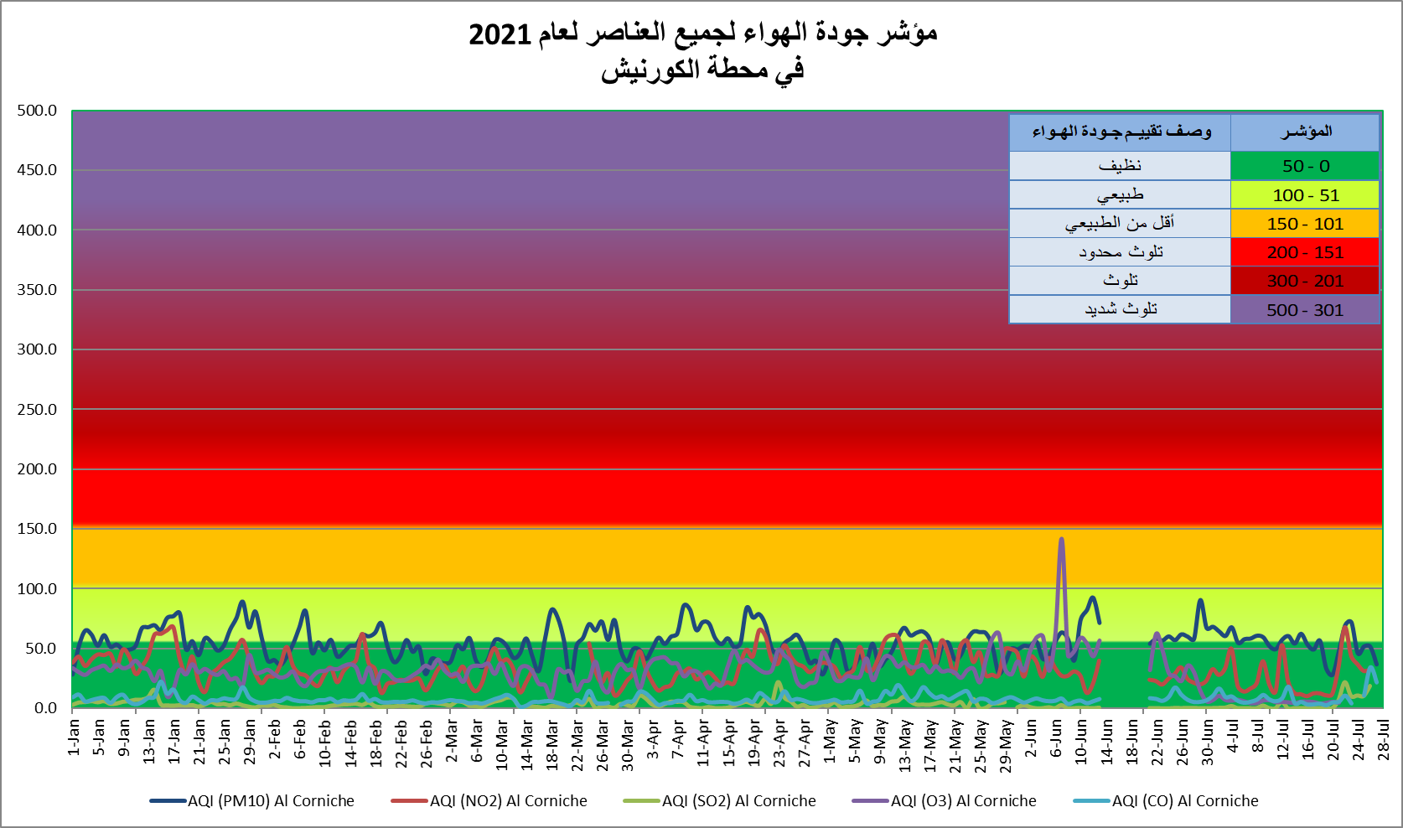
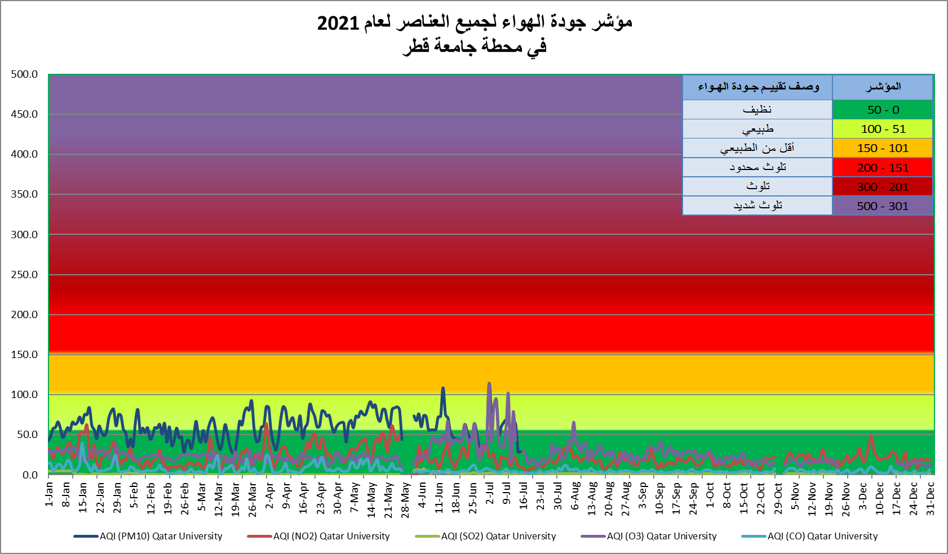

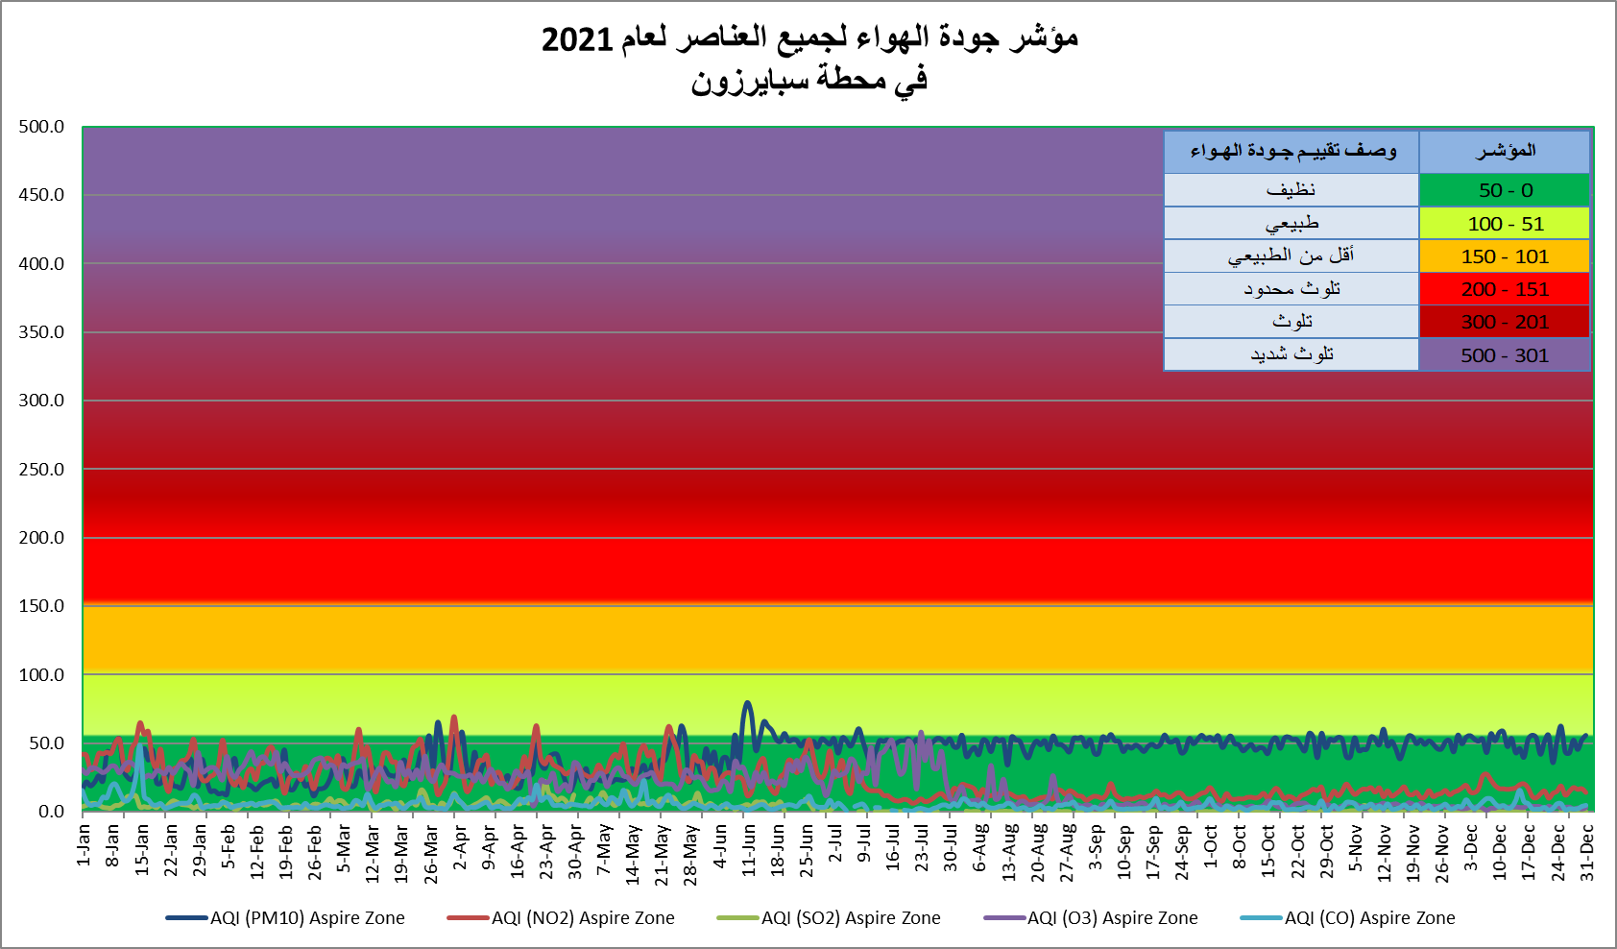

Graph No. (49) شكل رقم

GR-50
أعداد المها العربي في المحميات المختلفة NUMBER OF ARABIAN ORYX IN DIFFERENT PROTECTED AREAS 2021
الشحانية | 203
المسحبية | 421
الوجبة | 7
قطر الخضراء | 2
مزرعة رقم (279) | 372
أم العمد | 1
عشيرج | 202
بروق | 87

Gr-51
كمية المصيد (طن متري)0 QUANTITY OF LOCAL CATCH (metric tons) 2016 - 2021
 | كمية المصيد (طن متري)
2016 | 14,513
2017 | 15,358
2018 | 14,665
2019 | 17,130
2020 | 15,087
2021 | 16,555

GR-52
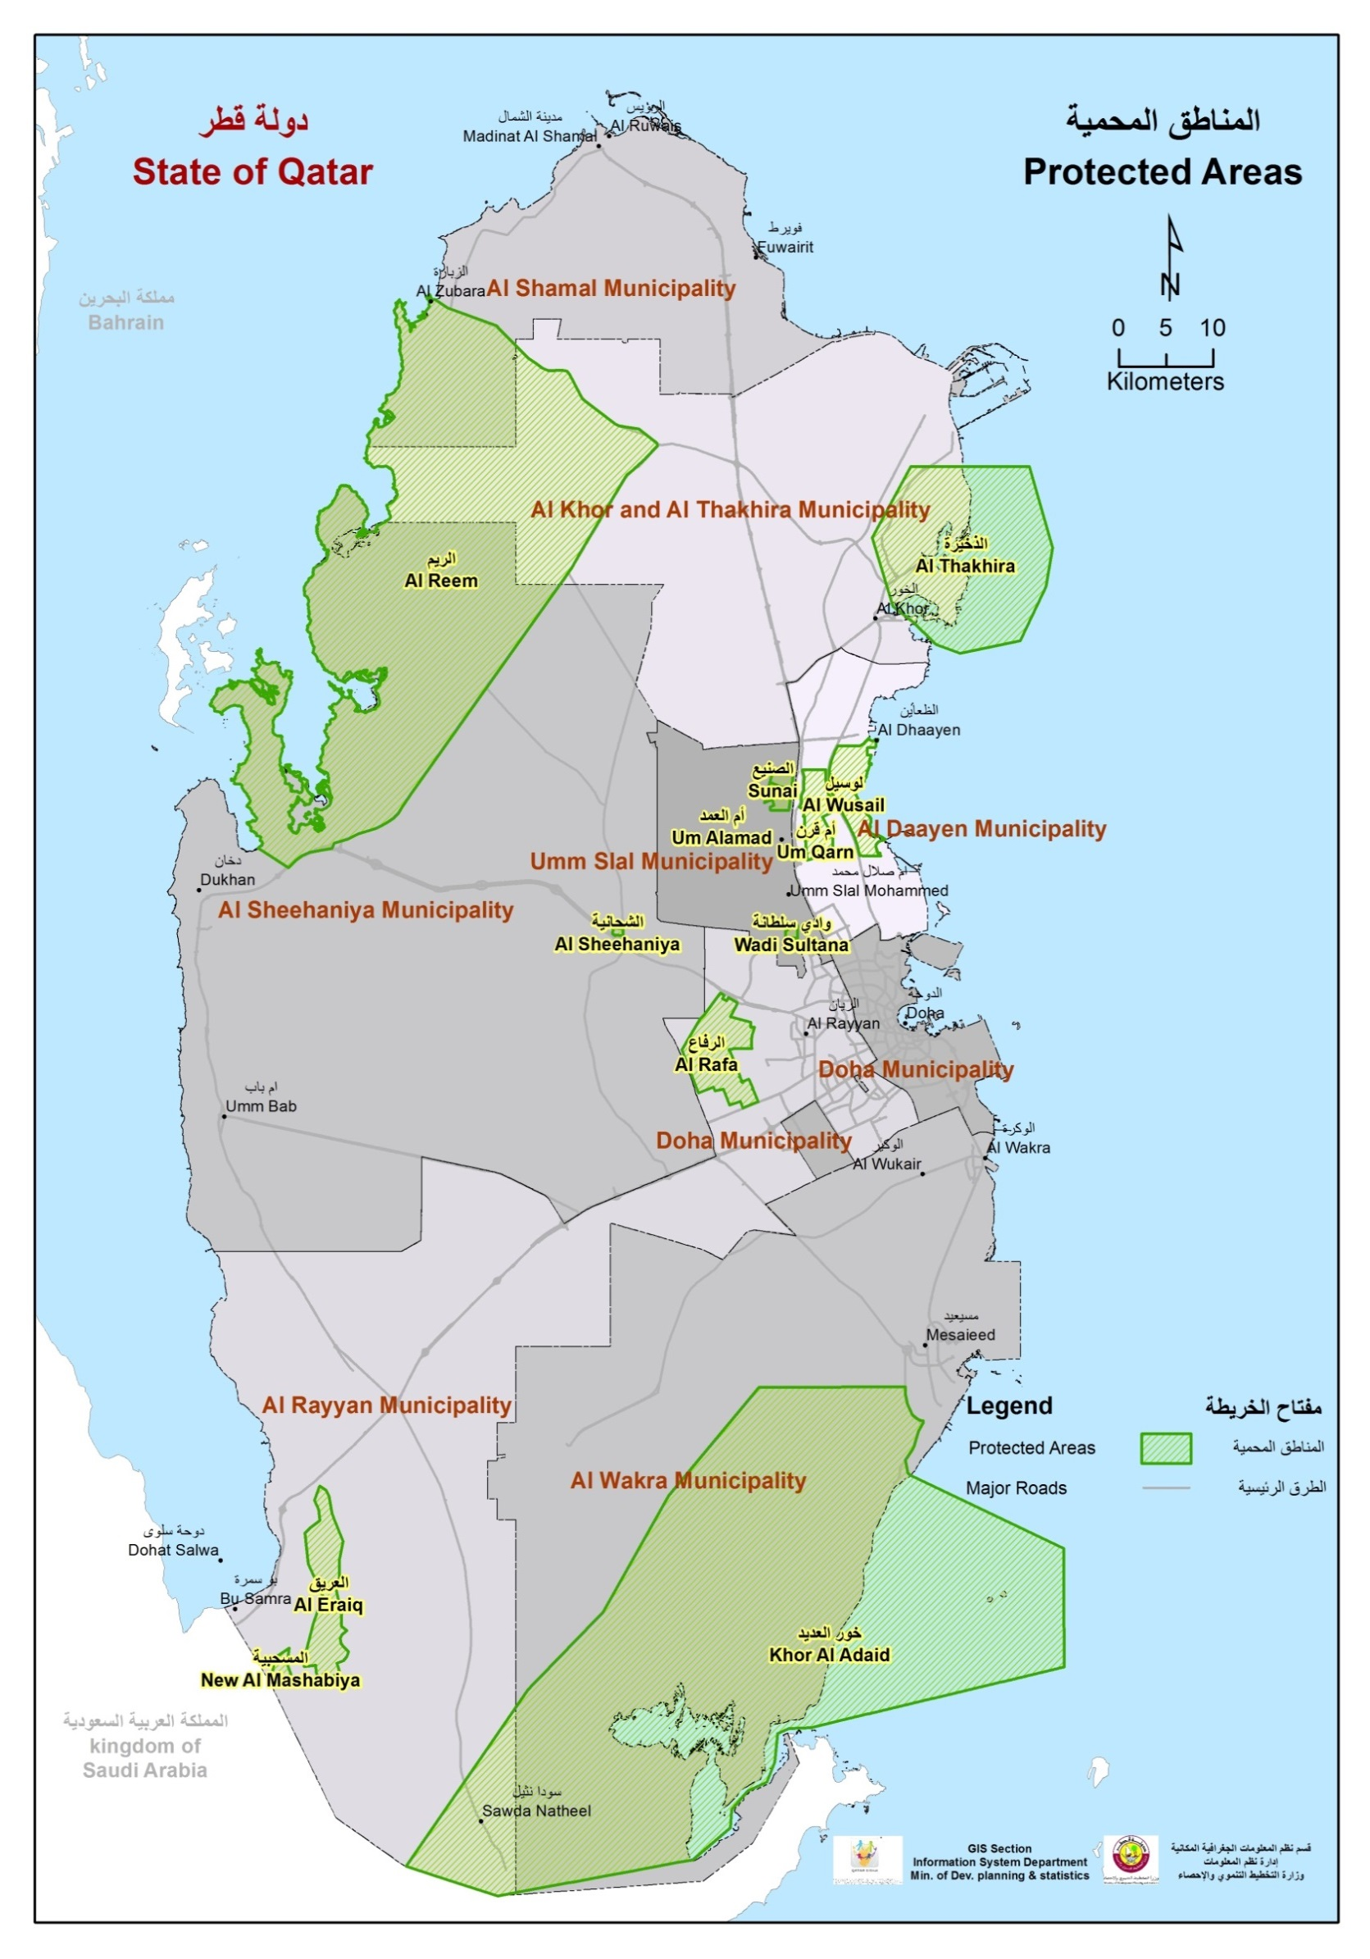

Graph No. (4) شكل رقم

Graph No. (52) شكل رقم

